Лист1
№ | Дата выявления | Владелец конструкции / Собственник обьекта недвижимого им-ва / Лицо, управомоченное собственниками | Район города | Адрес размещения | Тип конструкции | Содержание | Фото конструкции
1 | 2024-04-27 | ИП Меркушева Л.В. | Московский | ул.Куйбышева, д.2 | Консольная конструкция | OZON | 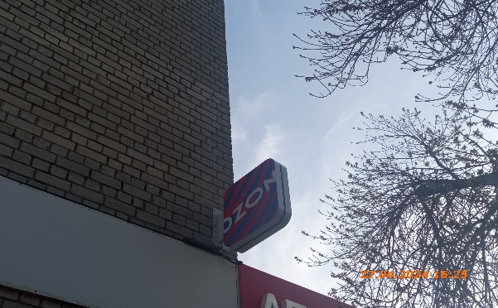
2 | 2024-04-27 | ИП Меркушева Л.В. | Московский | ул.Куйбышева, д.2 | Настенная конструкция | OZON | 